II D) 7 1
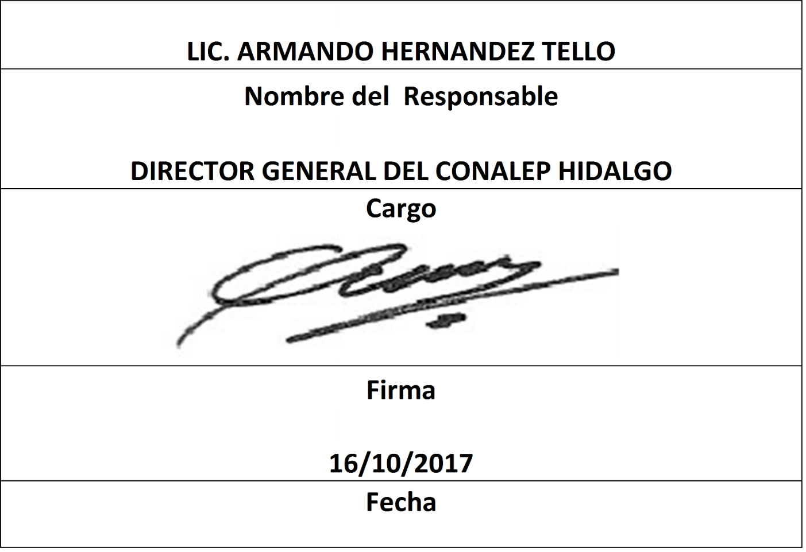
Formato: Analítico de Categorías / Plazas Autorizadas con su Tabulador |  |  |  |  |  |  |  |  |  |  |  |  |  |  | Entidad Federativa: | Hidalgo
Fondo de Aportaciones para la Educación Tecnológica y de Adultos/Colegio Nacional de Educación Profesional Técnica (FAETA/CONALEP) |  |  |  |  |  |  |  |  |  |  |  |  |  |  | No. Trimestre y año: | 3ro. Trimestre 2017
 |  |  |  |  |  |  |  |  |  |  |  |  |  |  |  |  | Hoja 1 de 2

Clave tipo educativo | Clave nivel educativo | Clave Subnivel educativo | Descripción Nivel / Subnivel | Tipo Financiamiento | Partida Presupuestal | Categoría |  |  | Zona Económica | Nivel Puesto | Nivel Sueldo | Tipo Contratación | Monto mensual por plaza jornada | Monto mensual Por Plaza HSM | Número de Plazas Jornada | Número de Plazas HSM | Monto total autorizado
 |  |  |  |  |  | Tipo de Categoría | Categoría | Descripción

2 | 21 | 20 | TECNICO PROFESIONAL/PROFESIONAL TECNICO | 2 | 11301 | 2 | A01801 | ADMINISTRATIVO TÉCNICO ESPECIALISTA | 2 | 11 | 1 | P | 8804.25 | 0.00 | 6 | 0 | 52825.50
2 | 21 | 20 | TECNICO PROFESIONAL/PROFESIONAL TECNICO | 1 | 11301 | 2 | A03202 | SECRETARÍA "C" | 2 | 05 | 1 | P | 7059.85 | 0.00 | 7 | 0 | 49418.95
2 | 21 | 20 | TECNICO PROFESIONAL/PROFESIONAL TECNICO | 2 | 11301 | 2 | A03202 | SECRETARÍA "C" | 2 | 05 | 1 | P | 7059.85 | 0.00 | 4 | 0 | 28239.40
2 | 21 | 20 | TECNICO PROFESIONAL/PROFESIONAL TECNICO | 1 | 11301 | 5 | CF02103 | DIRECTOR DE PLANTEL "B" Y "C" III | 2 | 27 | 1 | P | 7920.00 | 0.00 | 3 | 0 | 23760.00
2 | 21 | 20 | TECNICO PROFESIONAL/PROFESIONAL TECNICO | 1 | 11301 | 5 | CF02104 | DIRECTOR DE PLANTEL "D" Y "E" III | 2 | 26 | 1 | P | 7510.80 | 0.00 | 1 | 0 | 7510.80
2 | 21 | 20 | TECNICO PROFESIONAL/PROFESIONAL TECNICO | 2 | 11301 | 5 | CF02104 | DIRECTOR DE PLANTEL "D" Y "E" III | 2 | 26 | 1 | P | 7510.80 | 0.00 | 2 | 0 | 15021.60
2 | 21 | 20 | TECNICO PROFESIONAL/PROFESIONAL TECNICO | 1 | 11301 | 5 | CF02105 | COORDINADOR EJECUTIVO II | 2 | 21 | 1 | P | 6414.60 | 0.00 | 3 | 0 | 19243.80
2 | 21 | 20 | TECNICO PROFESIONAL/PROFESIONAL TECNICO | 1 | 11301 | 2 | CF04201 | SECRETARIA "B" | 2 | 07 | 1 | P | 7630.45 | 0.00 | 4 | 0 | 30521.80
2 | 21 | 20 | TECNICO PROFESIONAL/PROFESIONAL TECNICO | 1 | 11301 | 2 | CF18201 | AUXILIAR DE SEGURIDAD | 2 | 02 | 1 | P | 6220.40 | 0.00 | 3 | 0 | 18661.20
2 | 21 | 20 | TECNICO PROFESIONAL/PROFESIONAL TECNICO | 1 | 11301 | 2 | CF18201 | AUXILIAR DE SEGURIDAD | 2 | 02 | 2 | P | 5868.40 | 0.00 | 4 | 0 | 23473.60
2 | 21 | 20 | TECNICO PROFESIONAL/PROFESIONAL TECNICO | 1 | 11301 | 2 | CF18203 | SUPERVISOR DE MANTENIMIENTO | 2 | 09 | 1 | P | 8210.95 | 0.00 | 5 | 0 | 41054.75
2 | 21 | 20 | TECNICO PROFESIONAL/PROFESIONAL TECNICO | 2 | 11301 | 2 | CF18203 | SUPERVISOR DE MANTENIMIENTO | 2 | 09 | 1 | P | 8210.95 | 0.00 | 2 | 0 | 16421.90
2 | 21 | 20 | TECNICO PROFESIONAL/PROFESIONAL TECNICO | 2 | 11301 | 2 | CF18203 | SUPERVISOR DE MANTENIMIENTO | 2 | 09 | 2 | P | 7746.55 | 0.00 | 2 | 0 | 15493.10
2 | 21 | 20 | TECNICO PROFESIONAL/PROFESIONAL TECNICO | 1 | 11301 | 2 | CF33203 | TÉCNICO FINANCIERO | 2 | 09 | 1 | P | 8210.95 | 0.00 | 2 | 0 | 16421.90
2 | 21 | 20 | TECNICO PROFESIONAL/PROFESIONAL TECNICO | 2 | 11301 | 2 | CF33203 | TÉCNICO FINANCIERO | 2 | 09 | 1 | P | 8210.95 | 0.00 | 2 | 0 | 16421.90
2 | 21 | 20 | TECNICO PROFESIONAL/PROFESIONAL TECNICO | 1 | 11301 | 2 | CF33204 | SUBJEFE TÉCNICO ESPECIALISTA | 2 | 13 | 1 | P | 14521.70 | 0.00 | 2 | 0 | 29043.40
2 | 21 | 20 | TECNICO PROFESIONAL/PROFESIONAL TECNICO | 2 | 11301 | 2 | CF33204 | SUBJEFE TÉCNICO ESPECIALISTA | 2 | 13 | 1 | P | 14521.70 | 0.00 | 4 | 0 | 58086.80
2 | 21 | 20 | TECNICO PROFESIONAL/PROFESIONAL TECNICO | 1 | 11301 | 2 | CF33204 | SUBJEFE TÉCNICO ESPECIALISTA | 2 | 13 | 2 | P | 13699.50 | 0.00 | 2 | 0 | 27399.00
2 | 21 | 20 | TECNICO PROFESIONAL/PROFESIONAL TECNICO | 2 | 11301 | 2 | CF33204 | SUBJEFE TÉCNICO ESPECIALISTA | 2 | 13 | 2 | P | 13699.50 | 0.00 | 1 | 0 | 13699.50
2 | 21 | 20 | TECNICO PROFESIONAL/PROFESIONAL TECNICO | 2 | 11301 | 2 | CF33204 | SUBJEFE TÉCNICO ESPECIALISTA | 2 | 13 | 3 | P | 12965.45 | 0.00 | 1 | 0 | 12965.45
2 | 21 | 20 | TECNICO PROFESIONAL/PROFESIONAL TECNICO | 1 | 11301 | 2 | CF33206 | JEFE DE PROYECTO | 2 | 15 | 1 | P | 22390.75 | 0.00 | 18 | 0 | 403033.50
2 | 21 | 20 | TECNICO PROFESIONAL/PROFESIONAL TECNICO | 2 | 11301 | 2 | CF33206 | JEFE DE PROYECTO | 2 | 15 | 1 | P | 22390.75 | 0.00 | 5 | 0 | 111953.75
2 | 21 | 20 | TECNICO PROFESIONAL/PROFESIONAL TECNICO | 1 | 11301 | 2 | CF33206 | JEFE DE PROYECTO | 2 | 15 | 2 | P | 21123.75 | 0.00 | 7 | 0 | 147866.25
2 | 21 | 20 | TECNICO PROFESIONAL/PROFESIONAL TECNICO | 2 | 11301 | 2 | CF33206 | JEFE DE PROYECTO | 2 | 15 | 2 | P | 21123.75 | 0.00 | 1 | 0 | 21123.75
2 | 21 | 20 | TECNICO PROFESIONAL/PROFESIONAL TECNICO | 1 | 11301 | 2 | CF33206 | JEFE DE PROYECTO | 2 | 15 | 3 | P | 19992.00 | 0.00 | 2 | 0 | 39984.00
2 | 21 | 20 | TECNICO PROFESIONAL/PROFESIONAL TECNICO | 2 | 11301 | 2 | CF33206 | JEFE DE PROYECTO | 2 | 15 | 3 | P | 19992.00 | 0.00 | 2 | 0 | 39984.00
2 | 21 | 20 | TECNICO PROFESIONAL/PROFESIONAL TECNICO | 1 | 11301 | 2 | CF34202 | PROMOTOR CULTURAL Y DEPORTIVO | 2 | 05 | 1 | P | 7059.85 | 0.00 | 4 | 0 | 28239.40
2 | 21 | 20 | TECNICO PROFESIONAL/PROFESIONAL TECNICO | 1 | 11301 | 2 | ED02801 | TUTOR ESCOLAR | 2 | 06 | 1 | P | 7343.60 | 0.00 | 6 | 0 | 44061.60
2 | 21 | 20 | TECNICO PROFESIONAL/PROFESIONAL TECNICO | 1 | 11301 | 2 | P05801 | ASISTENTE ESCOLAR Y SOCIAL | 2 | 07 | 1 | P | 7630.45 | 0.00 | 3 | 0 | 22891.35
2 | 21 | 20 | TECNICO PROFESIONAL/PROFESIONAL TECNICO | 2 | 11301 | 2 | P05801 | ASISTENTE ESCOLAR Y SOCIAL | 2 | 07 | 1 | P | 7630.45 | 0.00 | 2 | 0 | 15260.90
2 | 21 | 20 | TECNICO PROFESIONAL/PROFESIONAL TECNICO | 1 | 11301 | 2 | S01201 | ASISTENTE DE SERVICIOS BÁSICOS | 2 | 02 | 1 | P | 6220.40 | 0.00 | 7 | 0 | 43542.80
2 | 21 | 20 | TECNICO PROFESIONAL/PROFESIONAL TECNICO | 2 | 11301 | 2 | S01201 | ASISTENTE DE SERVICIOS BÁSICOS | 2 | 02 | 1 | P | 6220.40 | 0.00 | 3 | 0 | 18661.20
2 | 21 | 20 | TECNICO PROFESIONAL/PROFESIONAL TECNICO | 1 | 11301 | 2 | S01201 | ASISTENTE DE SERVICIOS BÁSICOS | 2 | 02 | 2 | P | 5868.40 | 0.00 | 7 | 0 | 41078.80

Formato: Analítico de Categorías / Plazas Autorizadas con su Tabulador |  |  |  |  |  |  |  |  |  |  |  |  |  |  | Entidad Federativa: | Hidalgo
Fondo de Aportaciones para la Educación Tecnológica y de Adultos/Colegio Nacional de Educación Profesional Técnica (FAETA/CONALEP) |  |  |  |  |  |  |  |  |  |  |  |  |  | Trimestre y año: |  | 3ro. Trimestre 2017
 |  |  |  |  |  |  |  |  |  |  |  |  |  |  |  |  | Hoja 2 de 2

Clave Tipo educativo | Clave Nivel educativo | Clave Subnivel educativo | Descripción Nivel / Subnivel | Tipo Financiamiento | Partida Presupuestal | CATEGORIA |  |  | Zona Económica | Nivel Puesto | Nivel Sueldo | Tipo Contratación | Monto mensual por plaza jornada | Monto mensual Por Plaza HSM | Número de Plazas Jornada | Número de Plazas HSM | Monto total autorizado
 |  |  |  |  |  | Tipo de Categoría | Categoría | Descripción
2 | 21 | 20 | TECNICO PROFESIONAL/PROFESIONAL TECNICO | 1 | 11301 | 2 | S01201 | ASISTENTE DE SERVICIOS BÁSICOS | 2 | 02 | 2 | P | 5868.40 | 0.00 | 1 | 0 | 5868.40
2 | 21 | 20 | TECNICO PROFESIONAL/PROFESIONAL TECNICO | 2 | 11301 | 2 | S01202 | AUXILIAR DE SERVICIOS GENERALES | 2 | 04 | 1 | P | 6778.60 | 0.00 | 15 | 0 | 101679.00
2 | 21 | 20 | TECNICO PROFESIONAL/PROFESIONAL TECNICO | 1 | 11301 | 2 | T05801 | TÉCNICO BIBLIOTECARIO | 2 | 06 | 1 | P | 7343.60 | 0.00 | 4 | 0 | 29374.40
2 | 21 | 20 | TECNICO PROFESIONAL/PROFESIONAL TECNICO | 1 | 11301 | 2 | T08201 | TÉCNICO EN GRAFICACIÓN | 2 | 08 | 1 | P | 7918.45 | 0.00 | 1 | 0 | 7918.45
2 | 21 | 20 | TECNICO PROFESIONAL/PROFESIONAL TECNICO | 1 | 11301 | 2 | T03801 | TÉCNICO EN CONTABILIDAD | 2 | 09 | 1 | P | 8210.95 | 0.00 | 1 | 0 | 8210.94
 |  |  |  |  |  |  |  |  |  |  |  | TOTAL | $393,104.15 | 0.00 | 149.00 | 0.00
 |  |  |  |  |  |  |  |  |  |  |  |  |  |  | Total Autorizado: |  | $1,638,205.90

Fuente : Información proporcionada por las Entidades Federativas

